Лист1
Прочитай предложения, вставь пропущенные буквы

В | п | е | р | е | д | и |  | с |  | н | е | л | о

г |  | р | о | х | о | в | о | е |  | п | о | л | е | .

З |  | м | л | я | н | и | к | а |  | р | а | с | т | ё | т

в |  | л |  | с | у | , | п | о |  | с | т | а | р | ы | м

в | ы | р | у |  | к | а | м | .

Х |  | р |  | ш | о |  | л | е | т | о | м |  | з | а

г | о | р |  | д | о | м | !

В | д | а | л | и |  | ж |  | л | т | е | е | т
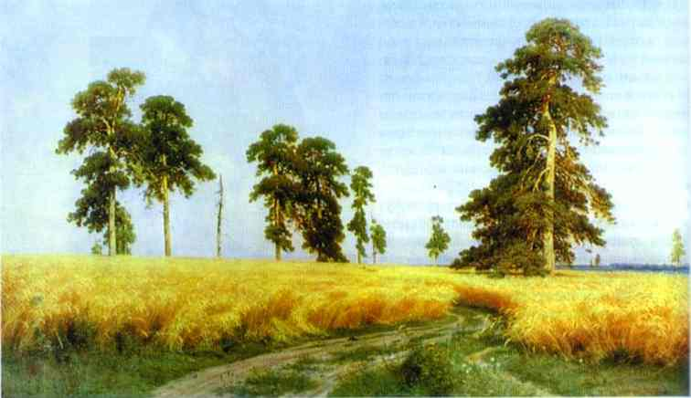
р | о |  | ь | .

Правильных ответов |  |  |  |  |  |  |  |  | 0

